プレイヤー操作
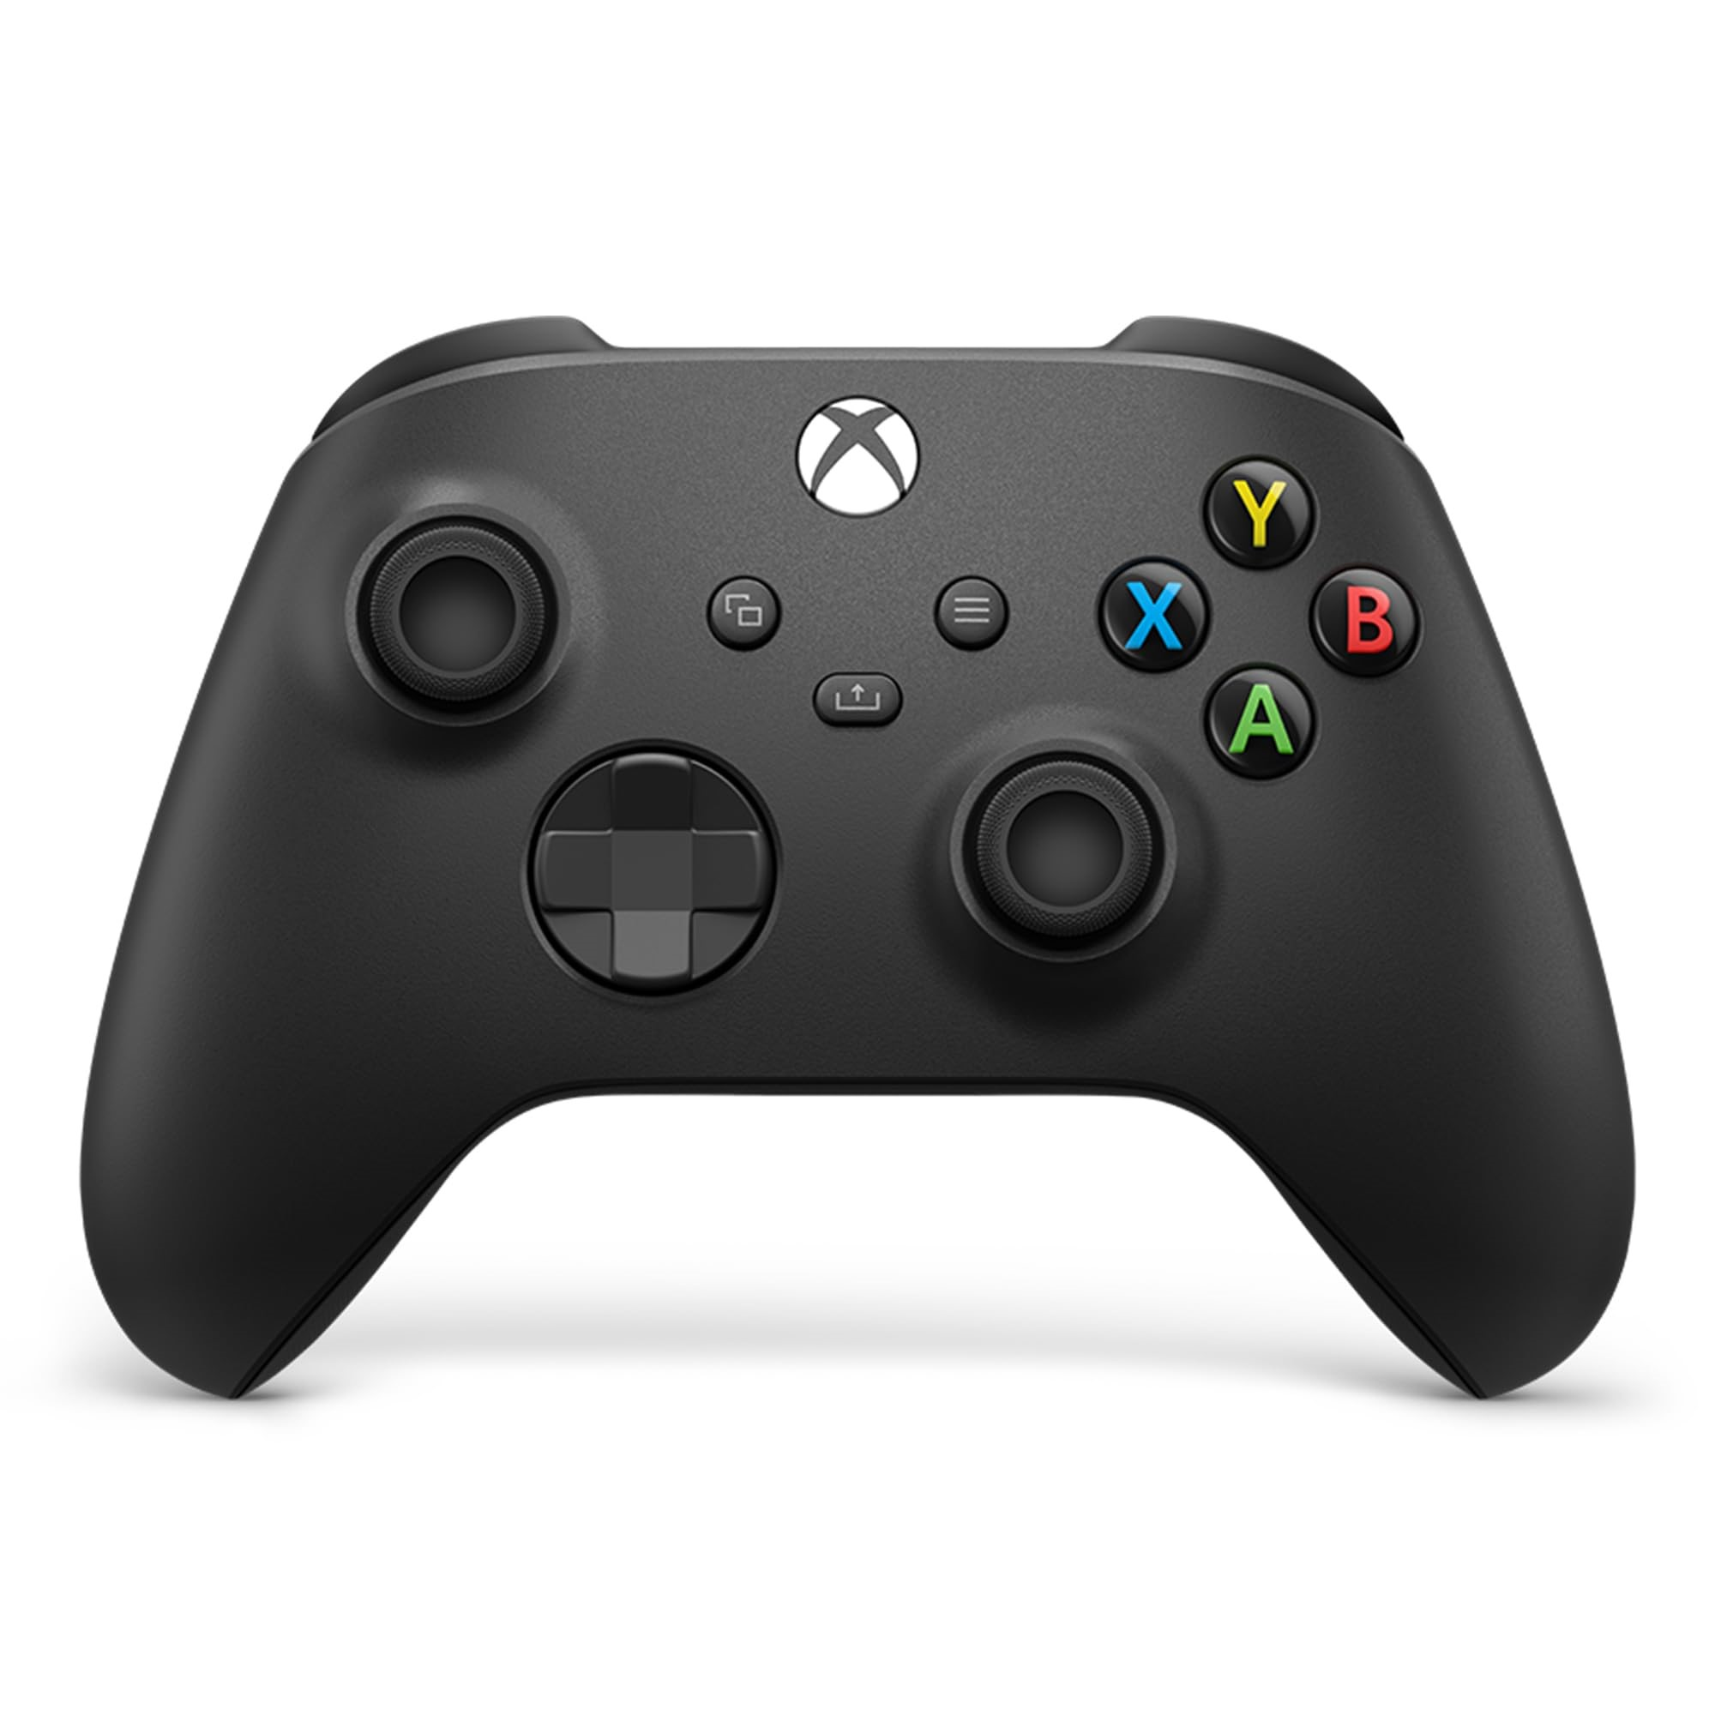

アクション名 | 特徴 | 条件 | キーボード操作 | パッド操作
移動 | 左右に移動できる | デフォルトで可能 | A,D | 左スティック
ダッシュ | 少し早く移動できる。 | デフォルトで可能 | LShift | A
ジャンプ | 上方向に飛ぶ。 | デフォルトで可能 | Space | B
通常攻撃 | 自身の前方向に攻撃する | デフォルトで可能 | R | Y
重力切り替え | 自身の重力方向を切り替える。 | 「グラビティ」を獲得すると可能 | ↑↓←→ | X+左パッド
スタンプ | 地面に向かって勢いよく落ちる。 | 「スタンプ」を獲得すると可能 | 空中にいるときにSpace | 空中にいるときにB
ショット | 壁に向かって勢いよく吹っ飛ぶ。3回ぶつかると止まる。 | 「ショット」を獲得すると可能 | Eを離すと飛ぶ。押してる間に←→で角度調整 | Xを離すと飛ぶ。押してる間に左パッドで角度調整
エアウォーク | ジャンプ回数が増える。最大5回まで。 | 「エアウォーク」を獲得すると可能 | 空中にいるときにSpace | 空中にいるときにB
テレポート | 一時的に姿を消して現れる。消えてる間に移動も可能。最大2秒消える。消えてる間は無敵。 | 「テレポート」を獲得すると可能 | Eを押すと消え、離すと現れる。押してる間にW,A,S,Dで移動が可能。 | Xを押すと消え、離すと現れる。押してる間に左パッドで移動が可能。
エアースラッシュ | ジャンプしたときに衝撃波を2つ放つ。 | 「エアースラッシュ」を獲得すると可能 | Space | B
箱だし | 箱を生成する。最大3つまで。壊れると爆発する。4つ目を生成しようとすると最も古い奴が爆発する | 「ボックス」を獲得すると可能 | E | X

画面遷移
タイトル

ゲーム終了画面

モードセレクト

ステージセレクト

ポーズ
ファーストアビリティセレクト

ゲーム(ステージ)

ゲーム(VS)

ゲーム(ボス戦)

リザルト

